PASAPORTE
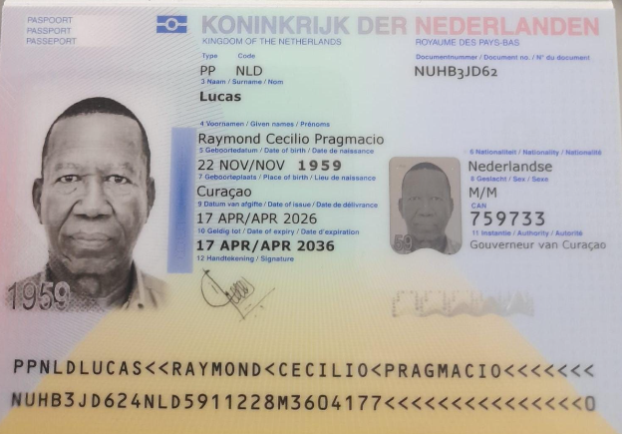
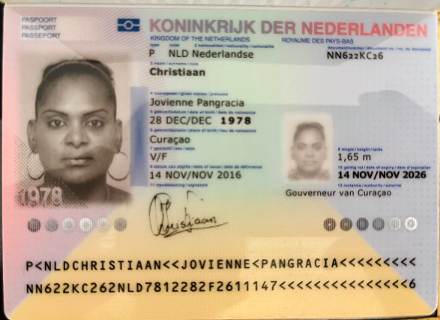

Nombre | Raymond
Nombre | Cecilio | Nombre | Jovienne
Nombre | Pragmacio | Nombre | Pangracia
Apellido | Lucas | Apellido | Christiaan
Género: . | Masculino | Género: . | Femenino
Pasaporte | NUHB3JD62 | Pasaporte | NN622KC26
Fecha de nacimiento | 22 de Noviembre 1959 | Fecha de nacimiento | 28 de Diciembre 1978
Edad | 66 | Edad | 47
Estado civil | (Viven juntos) | Estado civil
Dirección | Kaya Basralokus B-7 Willemstad - Curacao | Dirección
Nacionalidad y domicilio: | Curazao | Nacionalidad y domicilio:
Email: | rayluc001@gmail.com | Email:
Teléfono | 599 9 569 5968 | Teléfono
Profesión | Pensionado con algúno trabajo. | Profesión
RH | B + | RH
Seguro | SVB | Seguro
Peso | 92 KILOS | Peso
Altura | 1.82 | Altura
Idioma | Holandes, Espano, Engles, Papiamentu | Idioma

Salud | de 66 años, futbolista aficionado, presenta dolor crónico en la cadera derecha y espasmos musculares. Tiene antecedentes de hipertensión y dislipidemia, con sobrepeso. El plan incluye estudios de laboratorio e imágenes, además de valoración por ortopedia, fisioterapia, nutrición y medicina interna, con seguimiento posterior.

CONFIRMACION
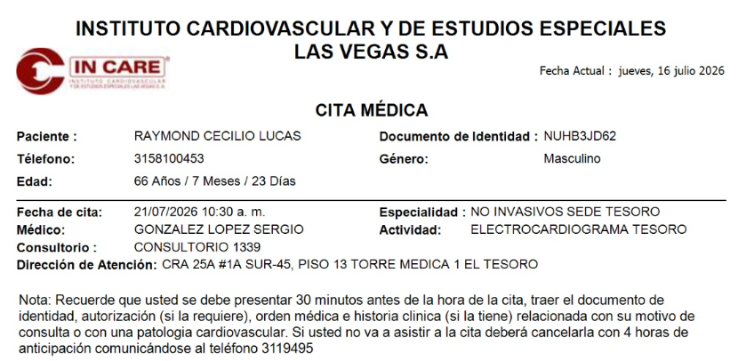
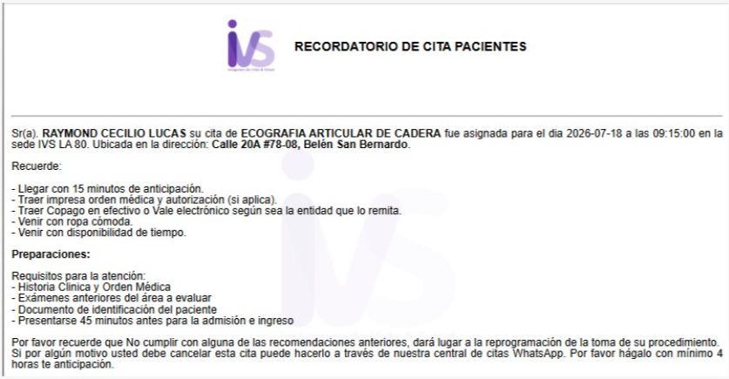
CITA FISIATRIA | CITA CON MEDICO INTERNISTA - CARDIOLOGO | RESONANCIA MAGNÉTICA DE LA CADERA DERECHA SIMPLE | RESONANCIA MAGNÉTICA DE LA CADERA DERECHA SIMPLE
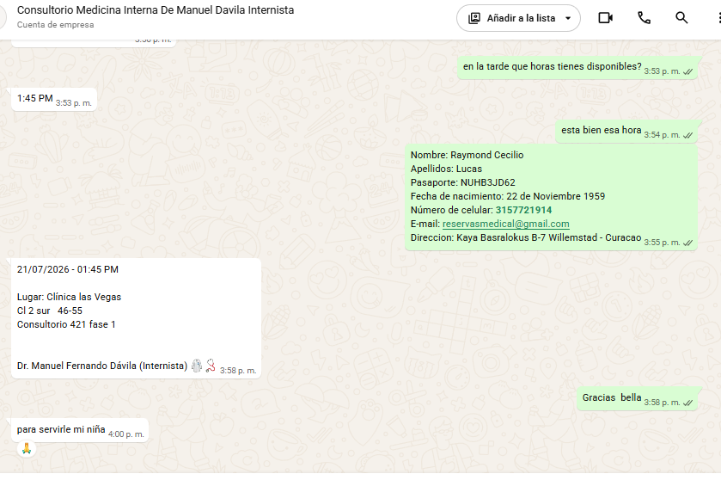
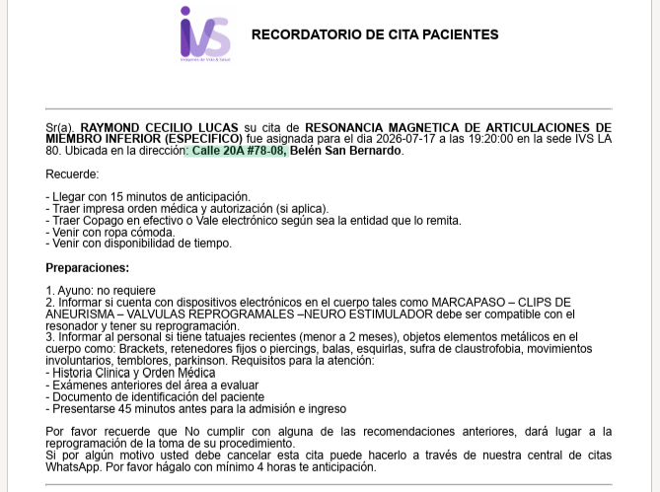
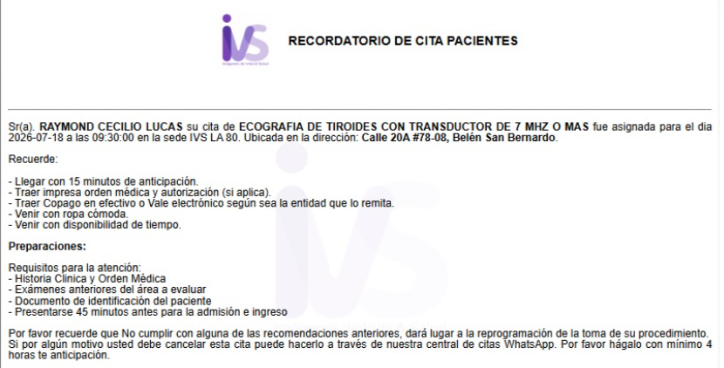
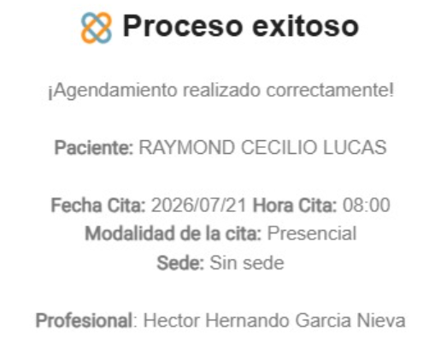

CITA CON CIRUJANO - ORTOPEDICO | CITA ECOCARDIOGRAMA | ECOGEAFIA DE ABDOMEN TOTAL
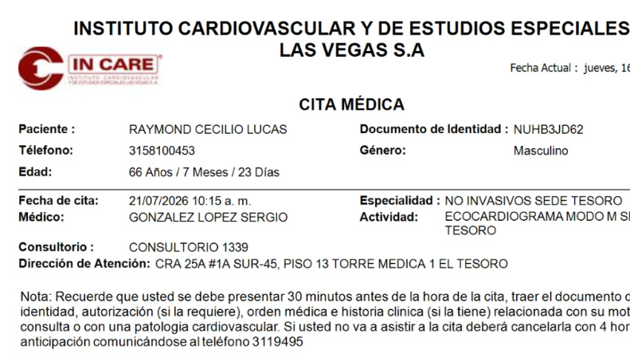
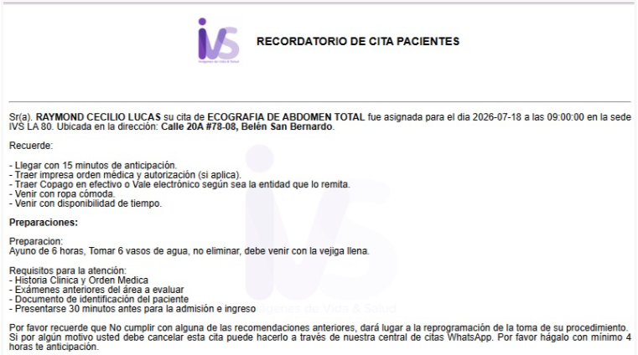
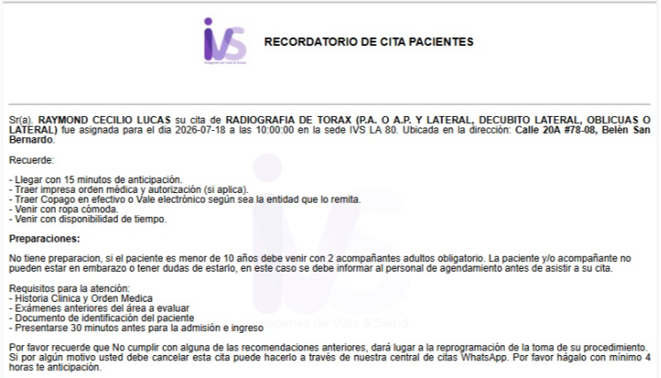
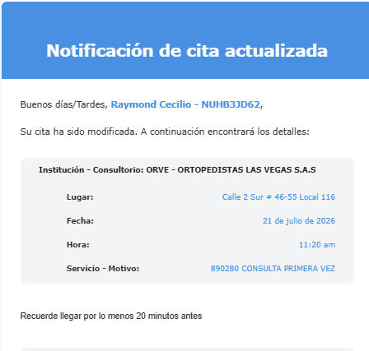

 | CITA ELECTROCARDIOGRAMA | ECOGRAFIA ARTUCILAR DE CADERA DERECHA

VUELO + HOTEL + SIM CARD
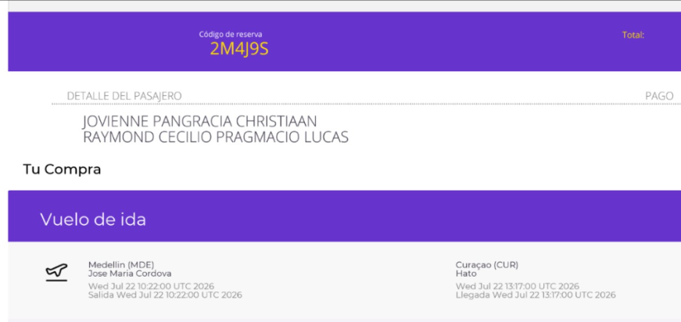
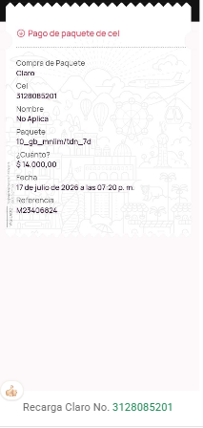
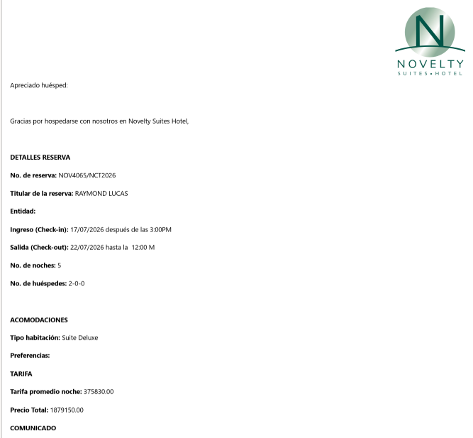
Curazao - Medellin | AAN4ZG
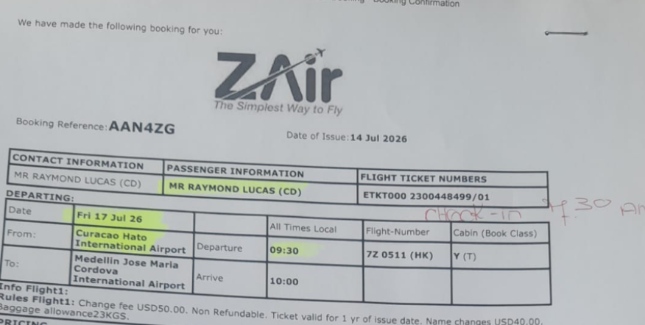

Medellin - Curazao | 2M4J9S

 |  | TARIFA COMISIONABLE AL 15% 442.140

